Anleitung
Kurzanleitung Füllen Sie zunächst die Registerblätter "Träger SK1"(immer) und sofern angeboten die Registerblätter "Offene Angebote SK2", "Gruppenb. Angebote SK3", "Veranst. und Projekte SK4". Für jedes Angebot ist jeweils eine Zeile auszufüllen. Die Eingabe können Sie frei eingeben, oder die Dropdownmenues verwenden. In den Überschriften sind in Klammern die zulässigen Eingaben vermerkt. In dem Registerblatt "Schlüsselverzeichnis" finden Sie die entsprechenden Schlüsselnummern für die jeweiligen Merkmalen. Bei "Veranstaltungen und Projekt" sind nur die Veranstaltungen und Projekte anzugeben, die im Berichtsjahr 2021 abgeschlossen wurden. Wurde z.B. ein Projekt in 2020 begonnen und in 2021 beendet, ist dieses Projekt anzugeben. Wurde z.B. ein Projekt in 2021 begonnen und in 2022 beendet, ist dieses Projekt nicht anzugeben. Bitte geben Sie zu jedem Angebot und zu den Trägerangaben das Satzkennzeichen an (SpalteA), sonst erzeugt IDEV die jeweiligen Angebote nicht. Nachem Sie alle Werte eingegeben haben, kopieren sie die entpsrechenden Zeilen ohne die Überschriften in ein neues Registerblatt oder direkt in eine neue Arbeitsmappe (Beispiel: Registerblatt: "Tabelle als Vorbereitung für csv"). Nun kopieren Sie dieses Registerblatt in eine neue Arbeitsmappe kopiern und speichern diese als csv ab. IDEV kann nur csv Dateien einlesen! Öffnen Sie nun das IDEV Formular über unsere Homepage mit Hilfe der Ihnen zugesandten Kennung und des Passwortes. Damit gelangen Sie auf die Eingabemaske des IDEV Formulars (Screenshots von Berichtsjahr 2015):

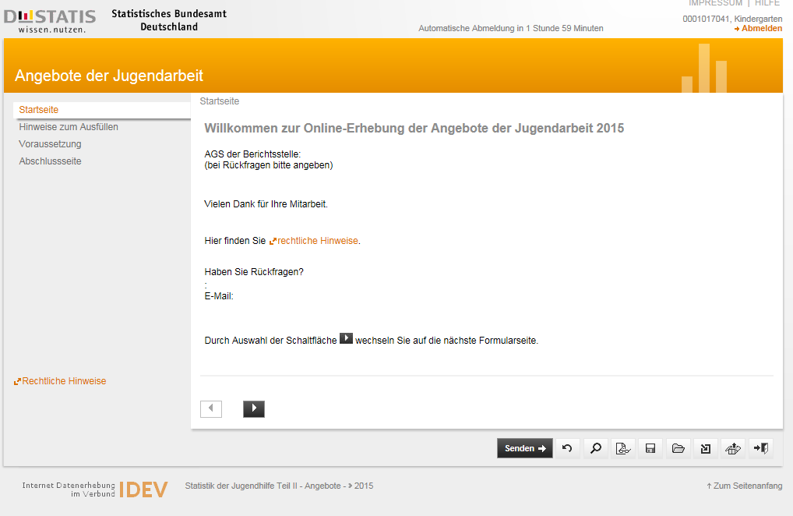

Über das Symbol Import am rechten unten Seitenrand können Sie die Importschnittstelle öffnen.

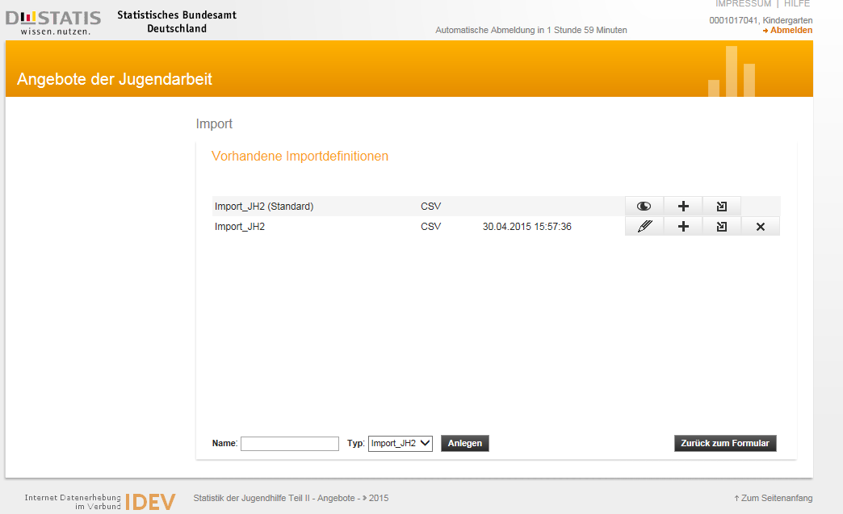

Über das Symbol Import kann die Datei importiert werden: danach "ins Formular importieren" anklicken.

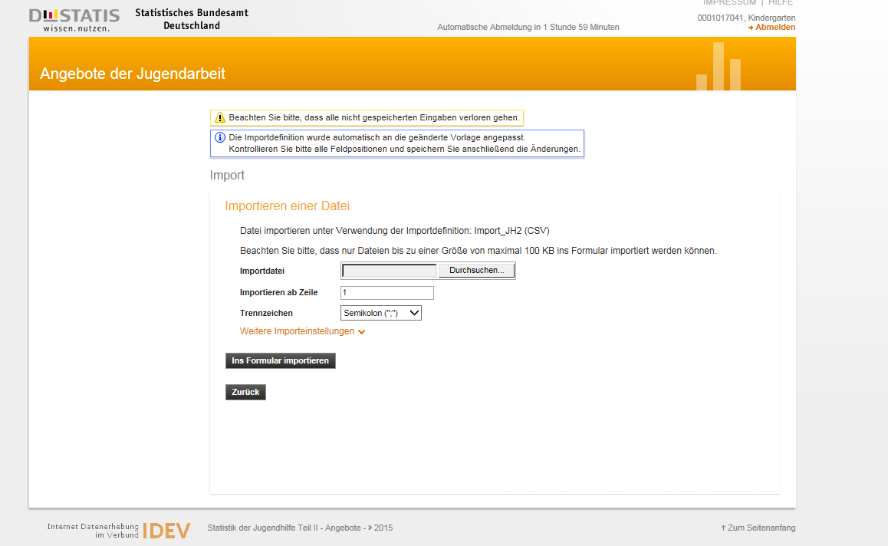

Die Daten sind nun importiert und können ggf. bearabeitet werden. Falls die Datei Fehler enthält, bekommen Sie diese angezeigt. Bitte speichern Sie Datei bei der Bearbeitung regelmäßig lokal oder serverseitig ab.

